Balance adicion 1 UT parques
DEPARTAMENTO DE ANTIOQUIA |  | BALANCE DE MAYORES Y MENORES NO 01 - ADICIONAL

OBJETO ES: "INTERVENCIÓN, RENOVACIÓN Y CONSTRUCCIÓN DEL PARQUE MUNICIPAL DE VALPARAISO, ANTIOQUIA"
 |  | CONTRATO DE OBRA N° 2022.101 |  |  | PLAZO INICIAL | CUATRO (04) MESES |  | PLAZO PRORROGA1 |  | DOS (02) MESES
 |  | CONTRATISTA: UNION TEMPORAL PARQUES 2022 IDENTIFICADO CON NIT. 901.646.309-1 |  |  | FECHA DE INICIO DEL CONTRATO | OCHO (08) DE NOVIEMBRE DE 2022 |  | PLAZO PRORROGA 2 |  | UN (01) MES
 |  |  |  |  | VALOR INICIAL | $ 8,175,206,915 |  | PLAZO PRORROGA 3 |  | UN (01) MES
 |  |  |  |  | FECHA DE VENCIMIENTO ACTUAL | 2023-07-07 |  | PLAZO ACUMULADO |  | OCHO (08) MESES
 |  | CONTRATO DE INTERVENTORIA N° 2022.109; INTERVENTOR: UNION TEMPORAL INTERVENTORIA PARQUES 2022 |  |  | VALOR ADICIONES | $ 0 |  | FECHA DE SUSPENSIÓN |  | 2023-07-07
 |  |  |  |  | VALOR ACUMULADO | $ 8,175,206,915 |  | FECHA DE REANUDACION

CONDIONES CONTRACTUALES |  |  |  |  |  | ADICION No01
MUNICIPIO DE ANGELOPOLIS |  |  |  |  |  | CANTIDADES DE ACUERDO A Balance de Mayores y Menores No 01 |  |  | CONDICIONES ACTUALIZADAS No 01
ITEM | DESCRIPCIÓN | UNIDAD | CANTIDAD | VR.UNITARIO | VALOR TOTAL | .+ / - | CANTIDAD | VALOR | (h) CANT. | (i) VALOR

1 | Piso en adoquín para vías |  |  |  | $ 157,789,113 |  |  | -$ 146,579,886 |  | $ 11,209,227
1.1 | Demolición de estructuras (Concreto reforzado). Incluye cargue y disposición de los materiales provenientes de la demolición. No incluye transporte. | m3 | 156.00 | $ 72,830 | $ 11,361,480 | - | -140.25 | -$ 10,214,145 | 15.75 | $ 1,147,334.69
1.2 | Excavaciones para estructuras varias en material común en seco sin entibado. Incluye cargue y disposición final del material sobrante. No incluye transporte. | m3 | 156.00 | $ 15,091 | $ 2,354,196 | - | -149.66 | -$ 2,258,595 | 6.34 | $ 95,601.50
1.3 | Mejoramiento de la subrasante involucrando suelo existente. Incluye la disgregación del material de la subrasante existente, el retiro o adición de materiales, la compactación y perfilado final, de acuerdo a las dimensiones, alineamientos y pendientes de la vía. | m2 | 778.00 | $ 1,320 | $ 1,026,960 | - | -778.00 | -$ 1,026,960 | 0.00 | $ 0.00
1.4 | Suministro, colocación, conformación y compactación de Base, no incluye transporte. Compactación hasta obtener una densidad mínima del 98%, de la obtenida en el ensayo del Proctor modificado. | m3 | 156.00 | $ 93,522 | $ 14,589,432 | - | -156.00 | -$ 14,589,432 | 0.00 | $ 0.00
1.5 | Pavimento articulado de adoquines de concreto e=8cm. Incluye arena de nivelación. | m2 | 778.00 | $ 124,253 | $ 96,668,834 | - | -778.00 | -$ 96,668,834 | 0.00 | $ 0.00
1.6 | Suministro, transporte e instalación de Bordillo barrera recto 15x35x80 prefabricado para pompeyano, rebajes, entre otros | m | 205.00 | $ 67,217 | $ 13,779,485 | - | -80.00 | -$ 5,377,360 | 125.00 | $ 8,402,125.00
1.7 | Transporte de sobrantes provenientes de la excavación de la explanación, canales, préstamos para distancias superiores a 1000 m medidos a partir de 100 m. Material compacto (Incluye 30% de expansión). | m3 | 312.00 | $ 28,371 | $ 8,851,752 | - | -289.91 | -$ 8,225,076 | 22.09 | $ 626,675.67
1.8 | Transporte de materiales de afirmado, sub-base, base y mezcla asfáltica para distancias superiores a 1000 m medidos a partir de 100 m. Material compacto (Incluye 30% de expansión). | m3 | 156.00 | $ 52,689 | $ 8,219,484 | - | -156.00 | -$ 8,219,484 | 0.00 | $ 0.00
1.9 | Localización, trazado y replanteo por m2 | m2 | 778.00 | $ 1,205 | $ 937,490 |  | 0.00 | $ 0 | 778.00 | $ 937,490.00
2 | Piso en concreto de color |  |  |  | $ 292,204,493 |  |  | -$ 213,424,202 |  | $ 78,780,291
2.1 | Localización, trazado y replanteo por m2 | m2 | 1,206.00 | $ 1,205 | $ 1,453,230 |  | 0.00 | $ 0 | 1,206.00 | $ 1,453,230.00
2.2 | Demolición de estructuras (Concreto reforzado). Incluye cargue y disposición de los materiales provenientes de la demolición. No incluye transporte. | m3 | 241.00 | $ 72,830 | $ 17,552,030 | - | -16.87 | -$ 1,228,351 | 224.13 | $ 16,323,679.22
2.3 | Excavaciones para estructuras varias en material común en seco sin entibado. Incluye cargue y disposición final del material sobrante. No incluye transporte. | m3 | 241.00 | $ 15,091 | $ 3,636,931 | - | -69.60 | -$ 1,050,334 | 171.40 | $ 2,586,597.40
2.4 | Suministro, colocación, conformación y compactación de Base, no incluye transporte. Compactación hasta obtener una densidad mínima del 98%, de la obtenida en el ensayo del Proctor modificado. | m3 | 121.00 | $ 111,049 | $ 13,436,929 | - | -50.90 | -$ 5,652,394 | 70.10 | $ 7,784,534.90
2.5 | Suelo cemento para mejora de material de apoyo de los sistemas de losas de contrapiso | m3 | 121.00 | $ 166,972 | $ 20,203,612 | - | -98.00 | -$ 16,363,256 | 23.00 | $ 3,840,356.00
2.6 | Suministro, transporte y colocación de Concreto de color para losas de contrapiso | m3 | 183.00 | $ 1,107,518 | $ 202,675,794 | - | -158.97 | -$ 176,058,149 | 24.03 | $ 26,617,644.60
2.7 | Transporte de sobrantes provenientes de la excavación de la explanación, canales, préstamos para distancias superiores a 1000 m medidos a partir de 100 m. Material compacto (Incluye 30% de expansión). | m3 | 482.00 | $ 36,882 | $ 17,777,124 | - | -86.47 | -$ 3,189,039 | 395.53 | $ 14,588,084.99
2.8 | Transporte de materiales de afirmado, sub-base, base y mezcla asfáltica para distancias superiores a 1000 m medidos a partir de 100 m. Material compacto (Incluye 30% de expansión). | m3 | 241.00 | $ 52,689 | $ 12,698,049 | - | -170.90 | -$ 9,004,550 | 70.10 | $ 3,693,498.90
2.9 | Loseta táctil 30x30 cm | m2 | 26.00 | $ 106,569 | $ 2,770,794 | - | -8.24 | -$ 878,129 | 17.76 | $ 1,892,665.44
3 | Piso adoquín color ladrillo |  |  |  | $ 29,077,115 |  |  | $ 31,062,470 |  | $ 60,139,585
3.1 | Localización, trazado y replanteo por m2 | m2 | 110.00 | $ 1,205 | $ 132,550 |  | 0.00 | $ 0 | 110.00 | $ 132,550.00
3.2 | Demolición de estructuras (Concreto reforzado). Incluye cargue y disposición de los materiales provenientes de la demolición. No incluye transporte. | m3 | 14.00 | $ 72,830 | $ 1,019,620 | - | -12.54 | -$ 913,106 | 1.46 | $ 106,513.88
3.3 | Excavaciones para estructuras varias en material común en seco sin entibado. Incluye cargue y disposición final del material sobrante. No incluye transporte. | m3 | 13.00 | $ 15,091 | $ 196,183 | + | 180.64 | $ 2,725,963 | 193.64 | $ 2,922,145.78
...
SUBTOTAL COSTOS DIRECTOS |  |  |  |  | $ 6,147,233,576 |  |  | $ 953,089,860 |  | $ 7,100,323,437
VALOR TOTAL DE OBRA |  |  |  |  | $ 8,175,206,915 |  |  | $ 1,249,670,644.06 |  | $ 9,424,232,814
INTERVENTORÍA |  |  |  |  | $ 644,719,000
INTERVENTORÍA ANGELÓPOLIS |  |  |  |  | $ 205,215,886 |  |  | $ 82,086,354 |  | $ 287,302,240 |  | CONS | CAL R | APORTE
INTERVENTORÍA TARSO |  |  |  |  | $ 201,099,089 |  |  | $ 140,000,000 |  | $ 341,099,089
INTERVENTORÍA VALPARAÍSO |  |  |  |  | $ 238,404,025 |  |  | $ 71,000,000 |  | $ 309,404,025 | A | $ 730,565,006.00 | $ 730,565,006.00 | $ 730,565,006.00
VALOR TOTAL DEL PROYECTO |  |  |  |  | $ 8,819,925,915 |  |  | $ 1,542,756,998 |  | $ 10,362,038,168 | T | $ 311,254,732.00 | $ 311,254,732.00 | $ 311,254,732.00
 |  |  |  |  |  |  |  |  |  |  | V | $ 500,937,260.00 | $ 500,937,260.00 | $ 500,937,260.00

 |  |  |  |  |  |  |  |  |  |  |  | $ 1,542,756,998 | $ 1,542,756,998 | $ 1,542,756,998

___________________________________________________
Firma:
Nombre: LILIANA ESCOBAR ORREGO
Cargo: GERENTE GENERAL
EMPRESA DE DESARROLLO DE LA CEJA
___________________________________________________
Firma:
Nombre: WILSON OSBALDO BARRERA LOPEZ
Cargo: Representante Legal de UT INTERVENTORIA PARQUES 2022.
_____________________________________________________
Firma:
Nombre: CLAUDIA MARIA LOPERA JARAMILLO
Cargo: Representante Legal de UT PARQUES 2022.

 |  |  |  |  |  |  |  |  | 644746.51057

sop insumo TARSO
DEPARTAMENTO DE ANTIOQUIA
Unidad de Trabajo: Parque de Tarso
PROYECTO: REESTRUCTURACION DEL PARQUE PRINCIPAL DEL MUNICIPIO DE TARSO, ANTIOQUIA

SOPORTE DE INSUMOS
No | DESCRIPCIÓN INSUMO | UNIDAD | CANTIDAD
MA152 | TUBO CONDUIT GALVANIZADO IMC 3'' | ML
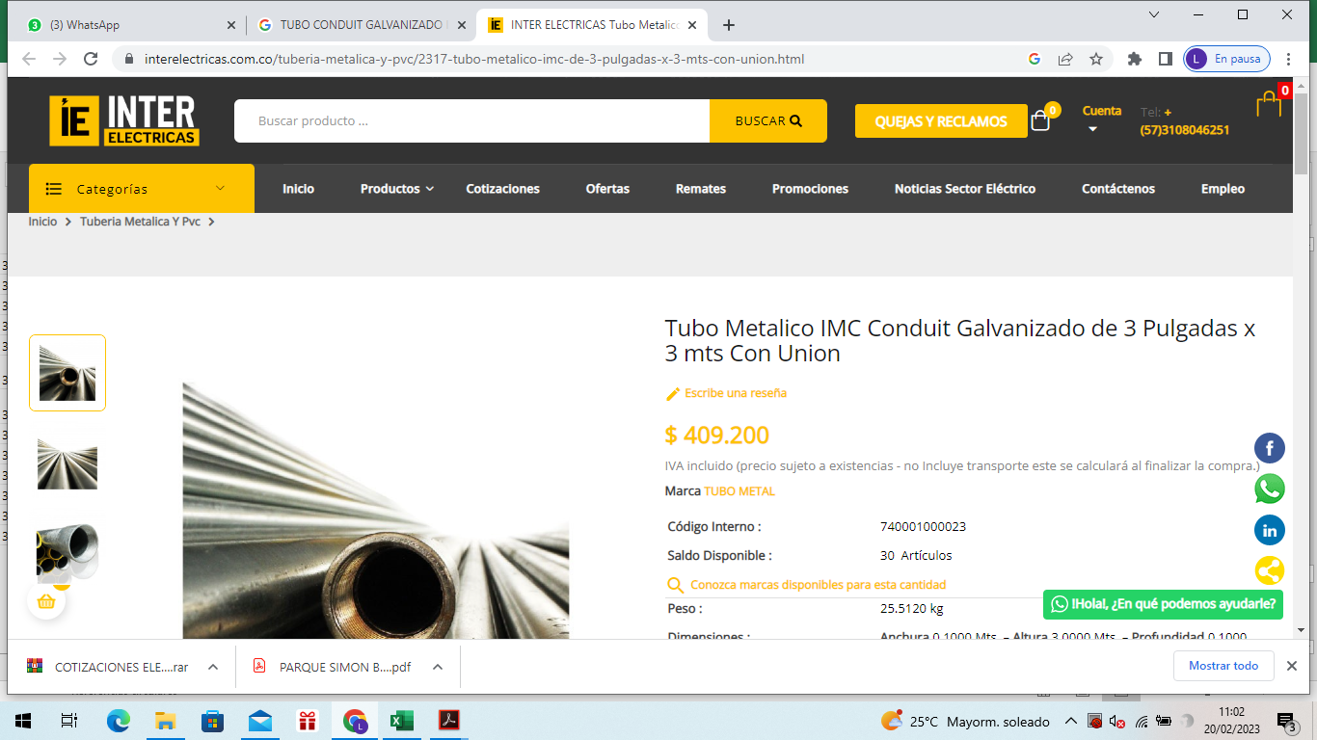 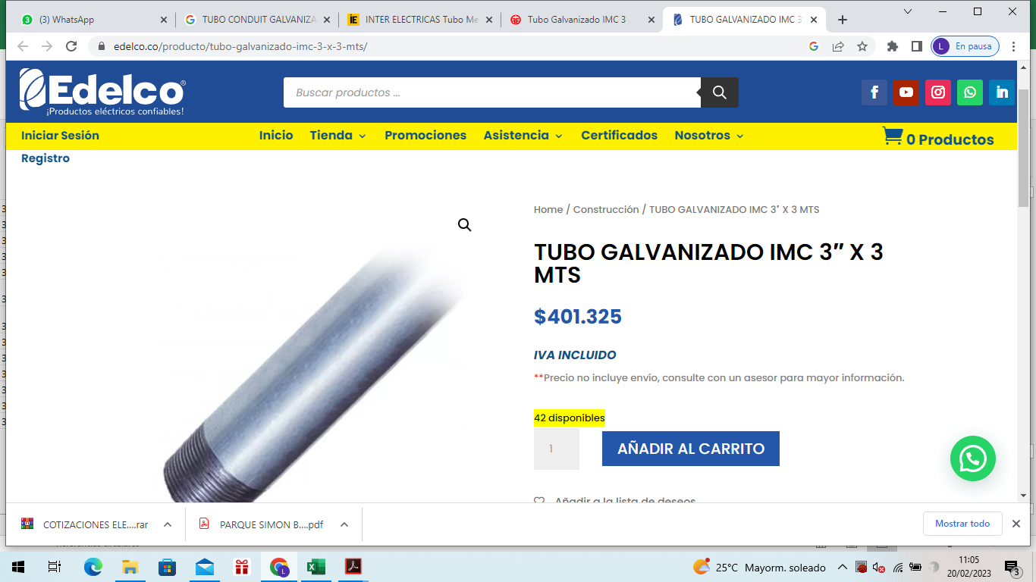
...
DEPARTAMENTO DE ANTIOQUIA
Unidad de Trabajo: Parque de Tarso
PROYECTO: REESTRUCTURACION DEL PARQUE PRINCIPAL DEL MUNICIPIO DE TARSO, ANTIOQUIA

SOPORTE DE INSUMOS
No | DESCRIPCIÓN INSUMO | UNIDAD | CANTIDAD
MA157 | TUBO CONDUIT PVC 1" | ML
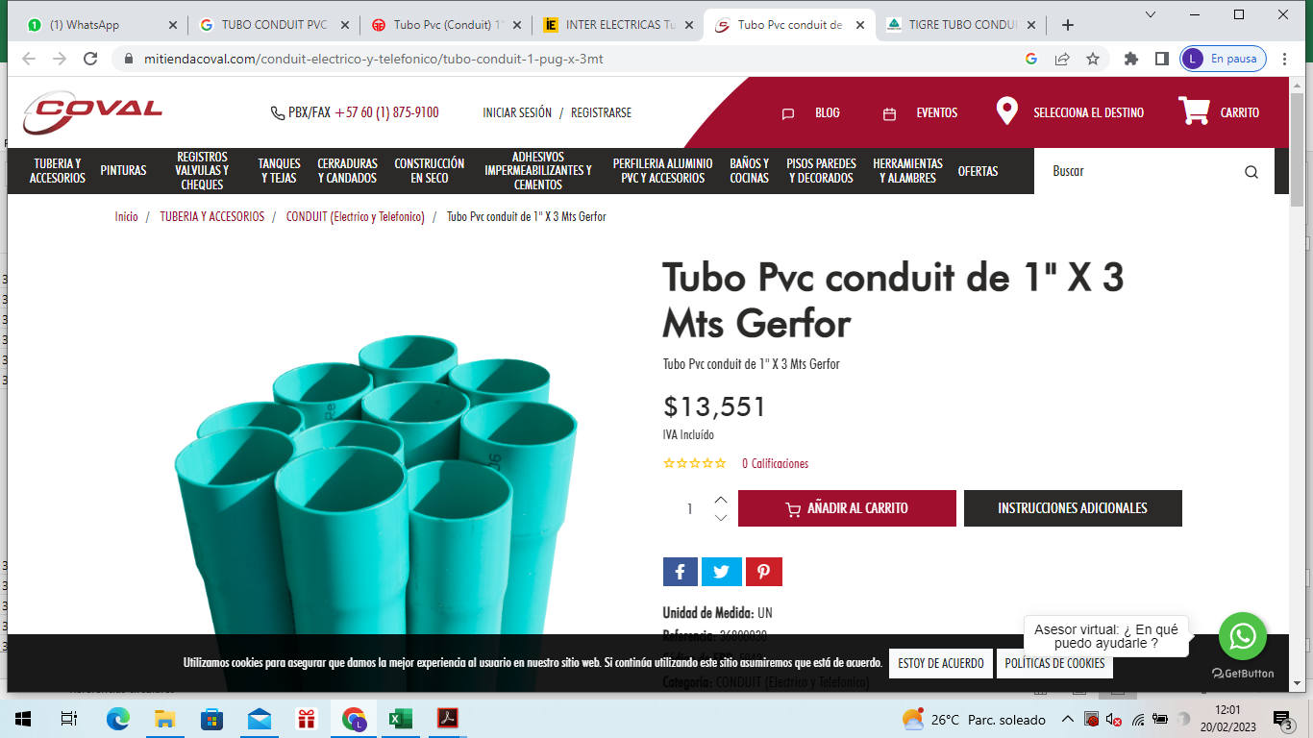 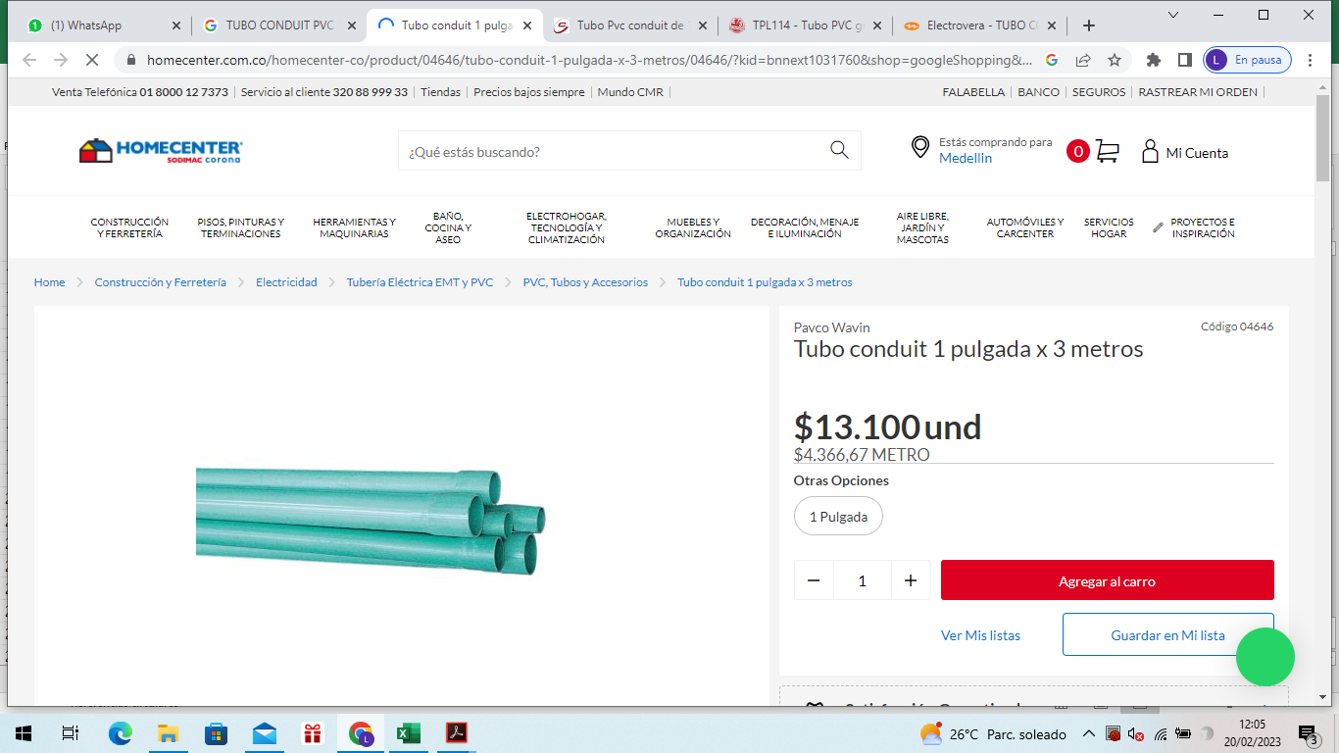
...
DEPARTAMENTO DE ANTIOQUIA
Unidad de Trabajo: Parque de Tarso
PROYECTO: REESTRUCTURACION DEL PARQUE PRINCIPAL DEL MUNICIPIO DE TARSO, ANTIOQUIA

SOPORTE DE INSUMOS
No | DESCRIPCIÓN INSUMO | UNIDAD | CANTIDAD
MA160 | Poste Tipo Carabobo de 5-6 Metros | UND
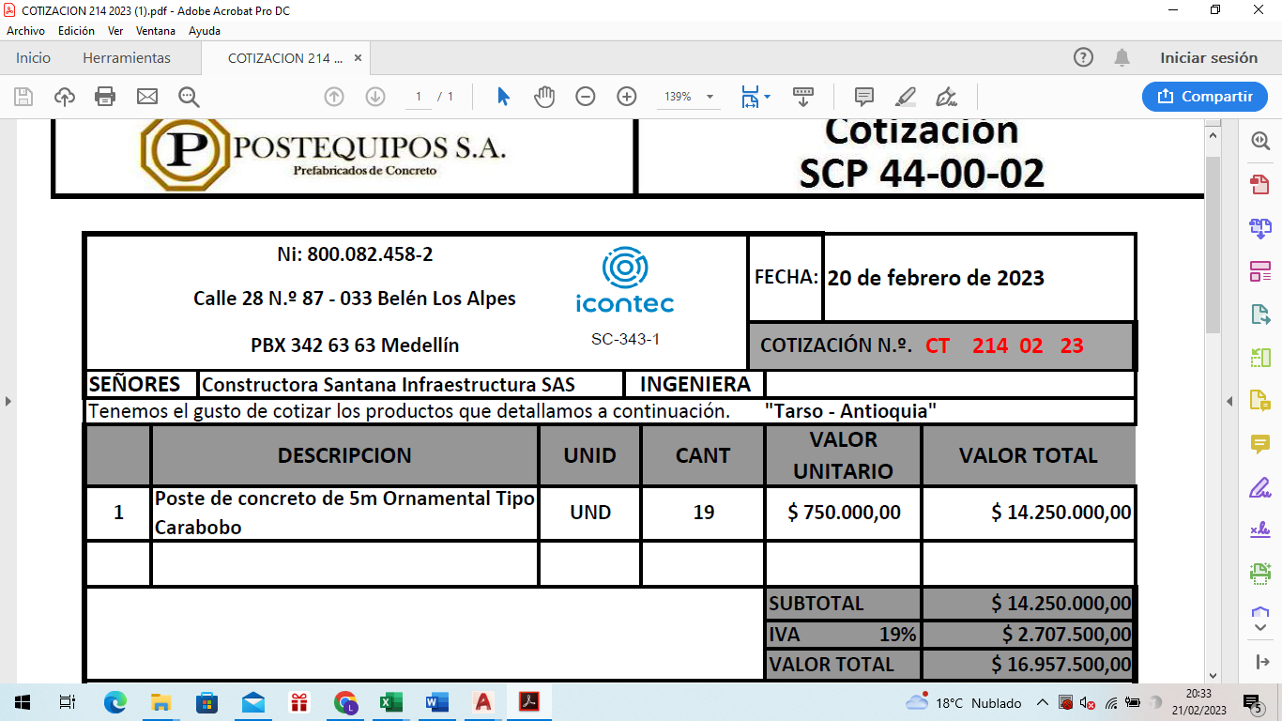
...
DEPARTAMENTO DE ANTIOQUIA
Unidad de Trabajo: Parque de Tarso
PROYECTO: REESTRUCTURACION DEL PARQUE PRINCIPAL DEL MUNICIPIO DE TARSO, ANTIOQUIA

SOPORTE DE INSUMOS
No | DESCRIPCIÓN INSUMO | UNIDAD | CANTIDAD
MA176 | SEPARADOR DUCTOS 3" | UND
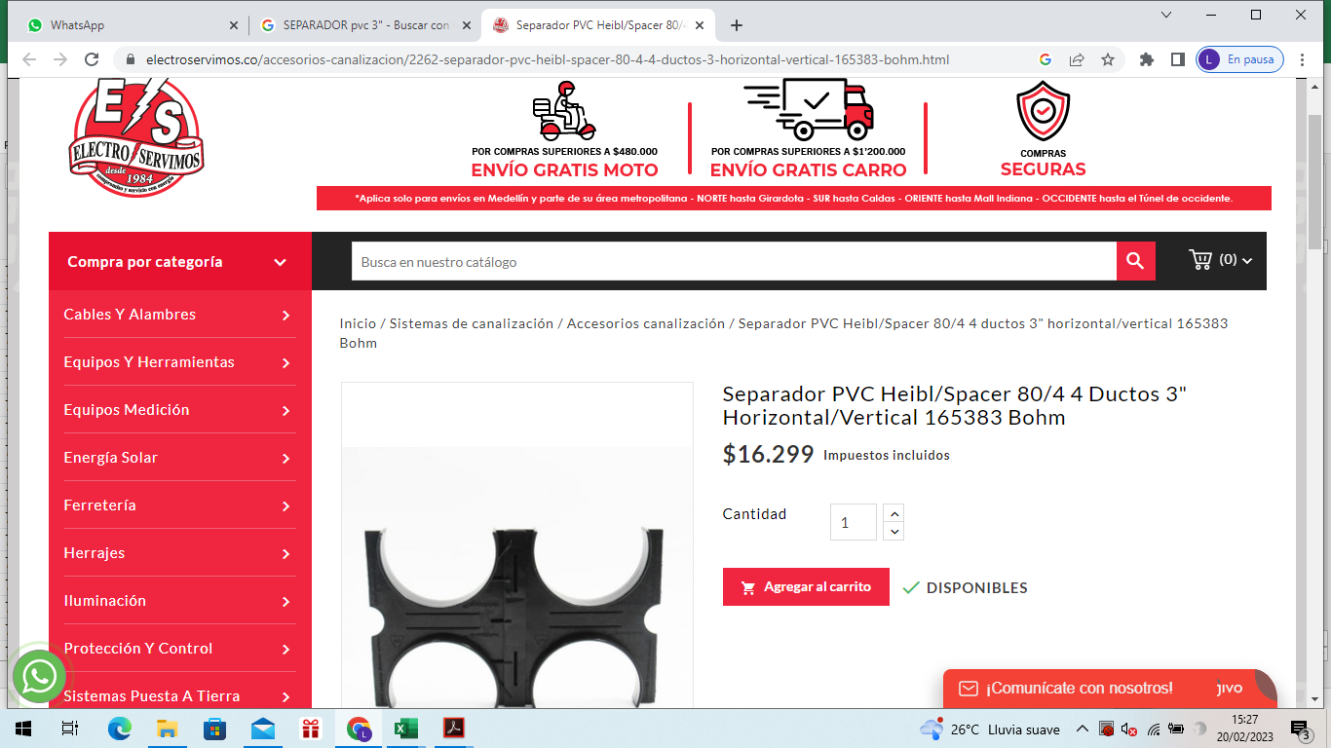

DEPARTAMENTO DE ANTIOQUIA
Unidad de Trabajo: Parque de Tarso
PROYECTO: REESTRUCTURACION DEL PARQUE PRINCIPAL DEL MUNICIPIO DE TARSO, ANTIOQUIA

SOPORTE DE INSUMOS
No | DESCRIPCIÓN INSUMO | UNIDAD | CANTIDAD
MA177 | CINTA PELIGRO ELECTRICA | ML
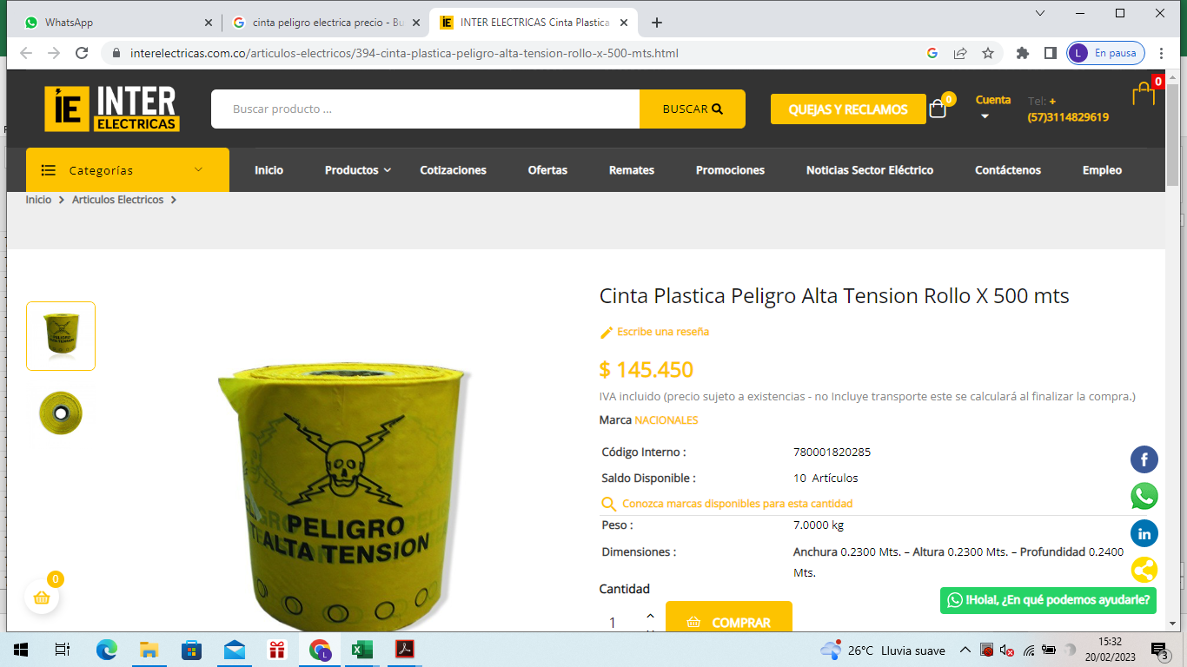
...
DEPARTAMENTO DE ANTIOQUIA
Unidad de Trabajo: Parque de Tarso
PROYECTO: REESTRUCTURACION DEL PARQUE PRINCIPAL DEL MUNICIPIO DE TARSO, ANTIOQUIA

SOPORTE DE INSUMOS
No | DESCRIPCIÓN INSUMO | UNIDAD | CANTIDAD
MA185 | Tubería PVC-PRESION RDE 9, Ø= 1/2" | ML
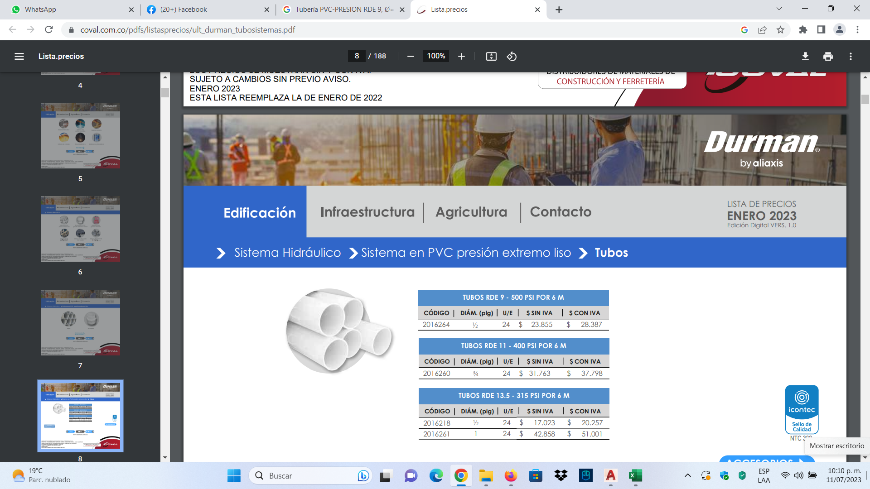
...
DEPARTAMENTO DE ANTIOQUIA
Unidad de Trabajo: Parque de Tarso
PROYECTO: REESTRUCTURACION DEL PARQUE PRINCIPAL DEL MUNICIPIO DE TARSO, ANTIOQUIA

SOPORTE DE INSUMOS
No | DESCRIPCIÓN INSUMO | UNIDAD | CANTIDAD
MA189 | Tubería PVC-SANITARIA, Ø= 2" | ML
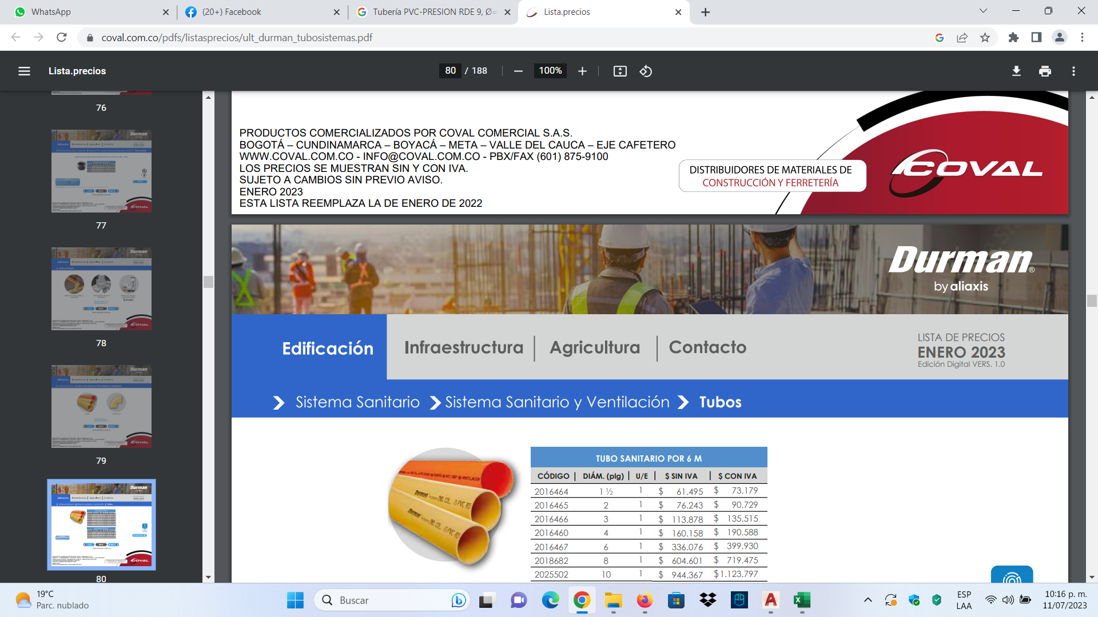

DEPARTAMENTO DE ANTIOQUIA
Unidad de Trabajo: Parque de Tarso
PROYECTO: REESTRUCTURACION DEL PARQUE PRINCIPAL DEL MUNICIPIO DE TARSO, ANTIOQUIA

SOPORTE DE INSUMOS
No | DESCRIPCIÓN INSUMO | UNIDAD | CANTIDAD
MA190 | Tubería PVC-SANITARIA, Ø= 4" | ML
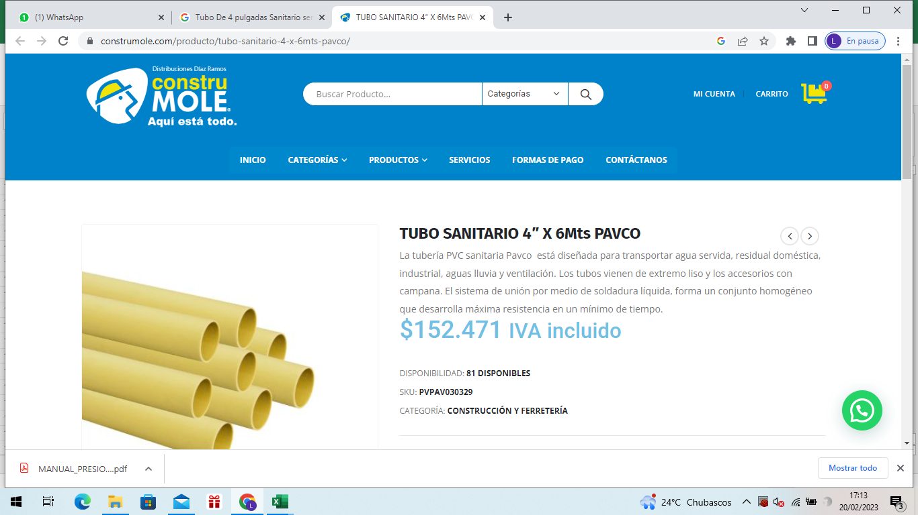
...
DEPARTAMENTO DE ANTIOQUIA
Unidad de Trabajo: Parque de Tarso
PROYECTO: REESTRUCTURACION DEL PARQUE PRINCIPAL DEL MUNICIPIO DE TARSO, ANTIOQUIA

SOPORTE DE INSUMOS
No | DESCRIPCIÓN INSUMO | UNIDAD | CANTIDAD
MA192 | VÁLVULA DE COMPUERTA 1/2" | UND
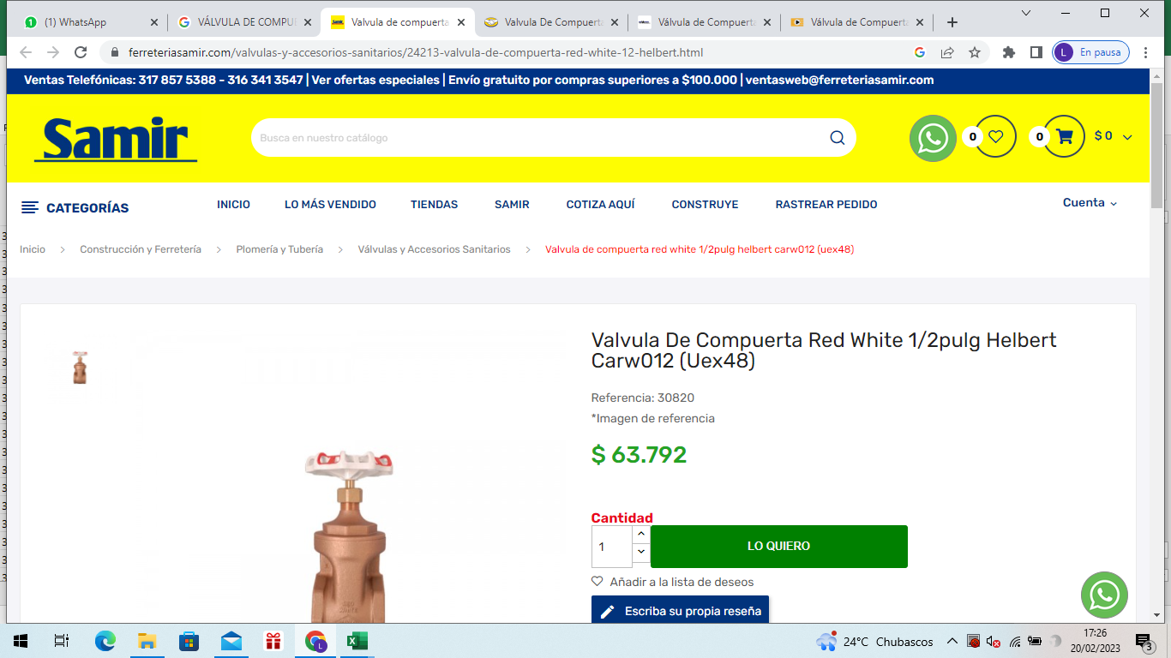 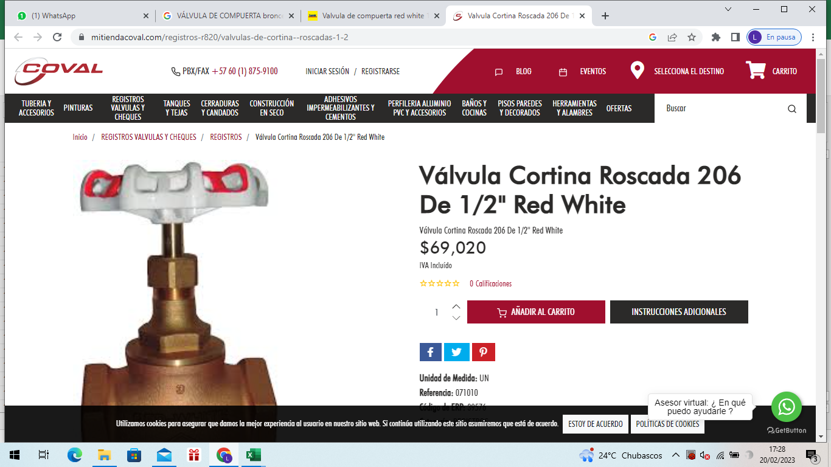

DEPARTAMENTO DE ANTIOQUIA
Unidad de Trabajo: Parque de Tarso
PROYECTO: REESTRUCTURACION DEL PARQUE PRINCIPAL DEL MUNICIPIO DE TARSO, ANTIOQUIA

SOPORTE DE INSUMOS
No | DESCRIPCIÓN INSUMO | UNIDAD | CANTIDAD
MA193 | VÁLVULA DE COMPUERTA 3/4" | UND
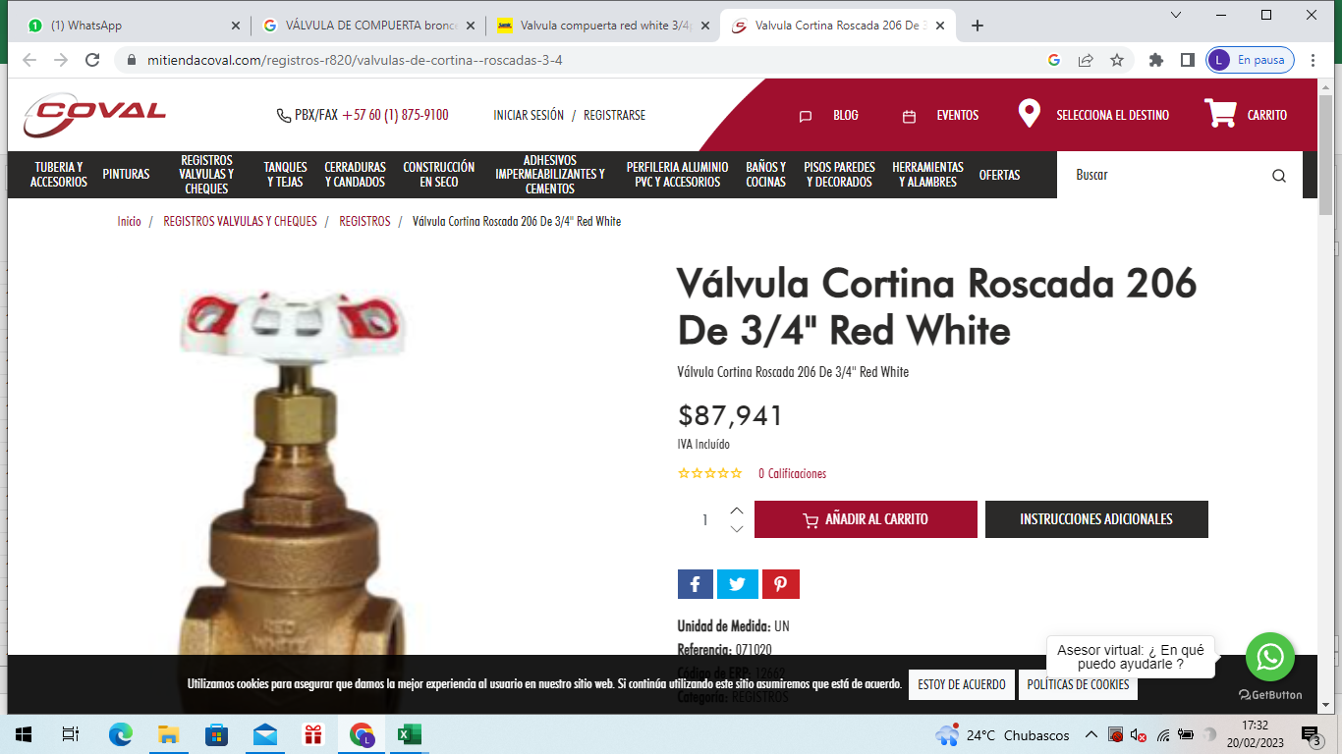

DEPARTAMENTO DE ANTIOQUIA
Unidad de Trabajo: Parque de Tarso
PROYECTO: REESTRUCTURACION DEL PARQUE PRINCIPAL DEL MUNICIPIO DE TARSO, ANTIOQUIA

SOPORTE DE INSUMOS
No | DESCRIPCIÓN INSUMO | UNIDAD | CANTIDAD
MA194 | VÁLVULA 2" | UND
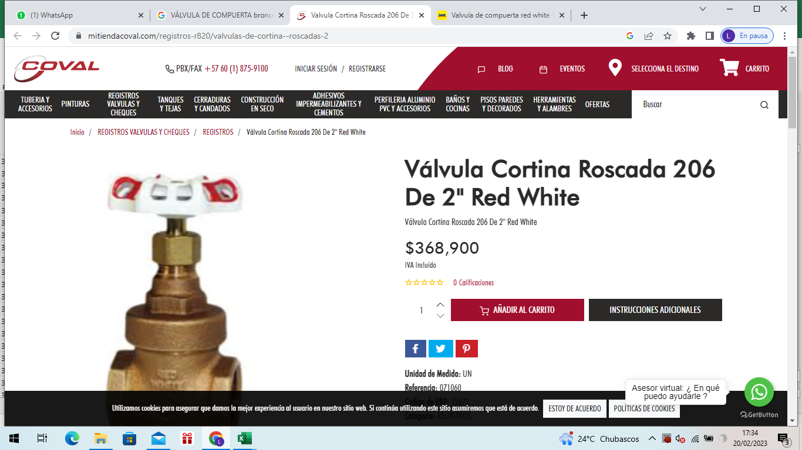

DEPARTAMENTO DE ANTIOQUIA
Unidad de Trabajo: Parque de Tarso
PROYECTO: REESTRUCTURACION DEL PARQUE PRINCIPAL DEL MUNICIPIO DE TARSO, ANTIOQUIA

SOPORTE DE INSUMOS
No | DESCRIPCIÓN INSUMO | UNIDAD | CANTIDAD
MA195 | Boquilla GBQ - 22. 1/2" | UND
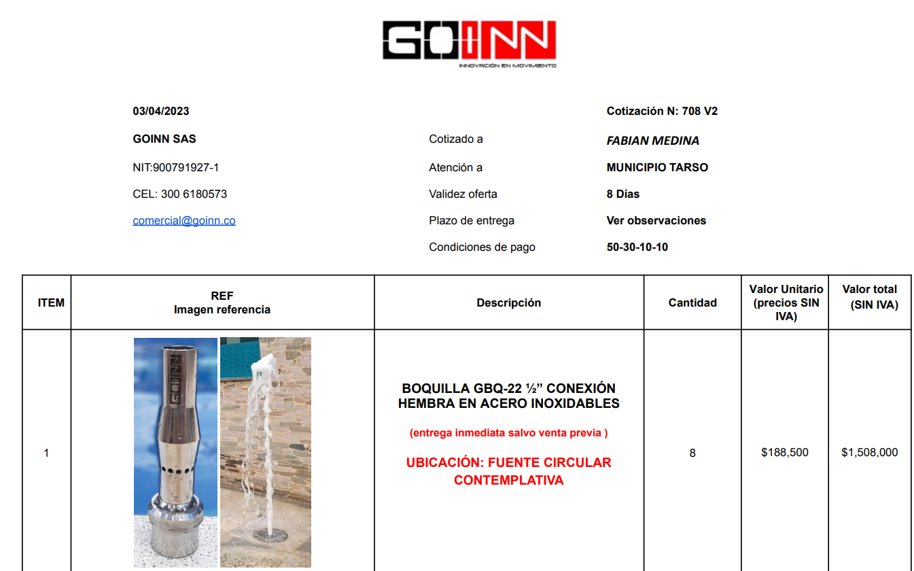
...
DEPARTAMENTO DE ANTIOQUIA
Unidad de Trabajo: Parque de Tarso
PROYECTO: REESTRUCTURACION DEL PARQUE PRINCIPAL DEL MUNICIPIO DE TARSO, ANTIOQUIA

SOPORTE DE INSUMOS
No | DESCRIPCIÓN INSUMO | UNIDAD | CANTIDAD
MA217 | BUJE 3/4 X 1/2 | UND
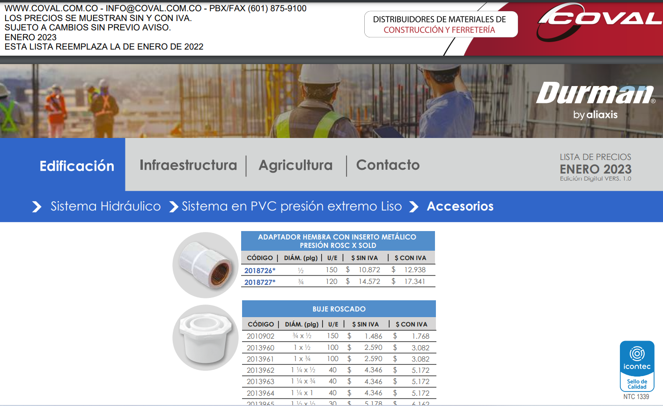

DEPARTAMENTO DE ANTIOQUIA
Unidad de Trabajo: Parque de Tarso
PROYECTO: REESTRUCTURACION DEL PARQUE PRINCIPAL DEL MUNICIPIO DE TARSO, ANTIOQUIA

SOPORTE DE INSUMOS
No | DESCRIPCIÓN INSUMO | UNIDAD | CANTIDAD
MA218 | CODO 90 X 1/2" | UND
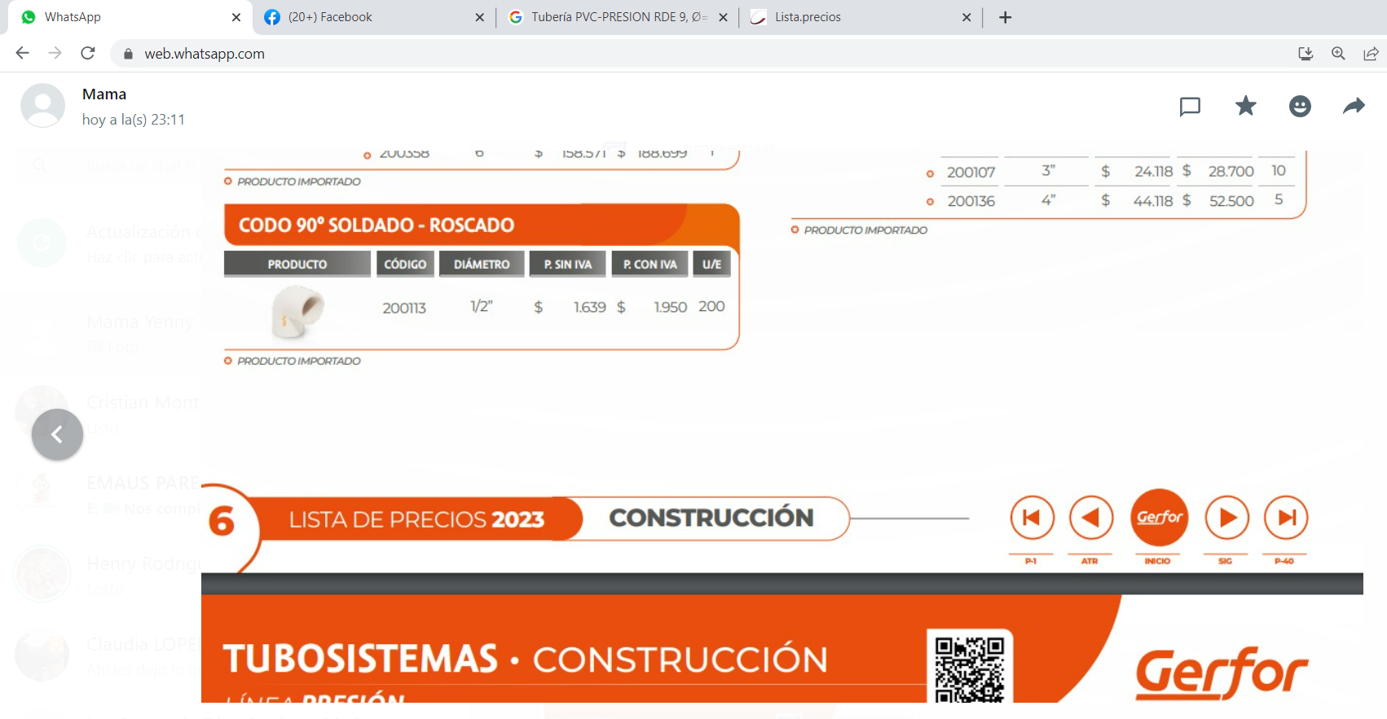

DEPARTAMENTO DE ANTIOQUIA
Unidad de Trabajo: Parque de Tarso
PROYECTO: REESTRUCTURACION DEL PARQUE PRINCIPAL DEL MUNICIPIO DE TARSO, ANTIOQUIA

SOPORTE DE INSUMOS
No | DESCRIPCIÓN INSUMO | UNIDAD | CANTIDAD
MA219 | electrovalvula 3/4" | UND



